外部設計書
外部設計書 |  |  |  |  | 画面名 |  | ログイン画面 |  |  |  | 作成者 | 藤橋遼太郎 |  |  | 更新者
 |  |  |  |  | システム名 |  | TBA |  |  |  | 作成日 | 2023-06-07 |  |  | 更新日
 |  |  |  |  | 備考

 | 画面設計

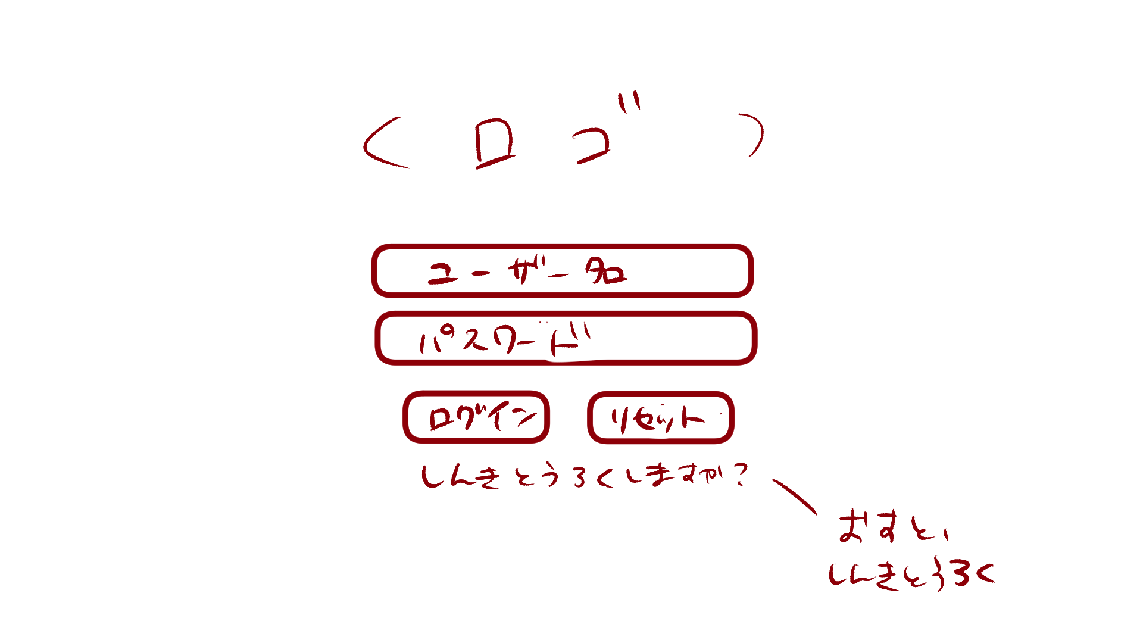

 | 機能設計

 |  | 「１ テキストボックス」入力
 |  |  | ユーザ名とパスワードを入力。

 |  | 「２ ログイン」クリック
 |  |  | データベースにユーザ名とパスワードが保存されている場合、ログイン可能。
 |  |  | 保存されていない場合、「入力されたユーザ名、パスワードは現在ご利用いただけません」とエラーメッセージを表示。

 |  | 「３ リセット」クリック
 |  |  | ユーザ名、パスワードが入力された状態の場合、入力内容を消去する。

 |  | 「４ 新規登録」クリック
 |  |  | 新規登録画面に遷移する。

 | 項目定義書

 | No |  | 物理名 | 論理名 |  | 画面型 |  | データ型 | min | max | DBテーブル |  | DBカラム | 備考
 |  | 1 | username | ユーザ名入力 |  | Textbox |  | String | 1 | 10 |  |  |  | 「ユーザ名は10文字以内で作成してください」とエラーメッセージを出す。

